レポート一覧(管理者権限)
プロジェクト名 |  |  |  | システム名 |  |  | 画面レイアウト設計書 |  |  |  |  |  |  |  | 作成者 | 作成日 |  | 更新者 | 更新日
13期12月対応 |  |  |  | LMS学習管理システム |  |  | レポート一覧(管理者権限) |  |  |  |  |  |  |  | 髙野 | 2017-09-22 |  | 髙橋大 | 2019-11-29

 | 画面イメージ
 |  | 検索条件

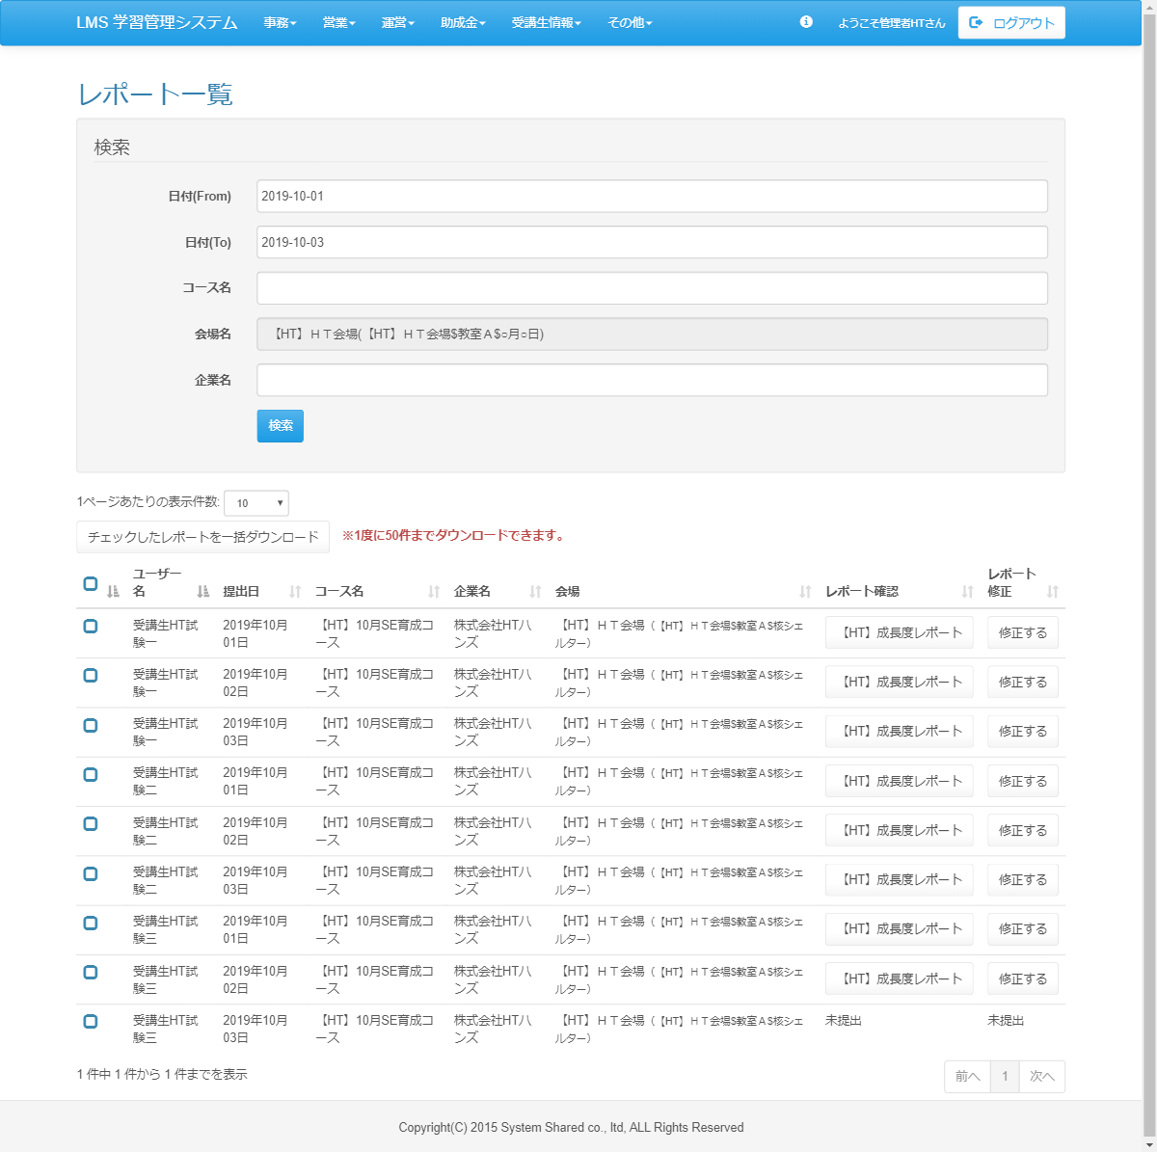
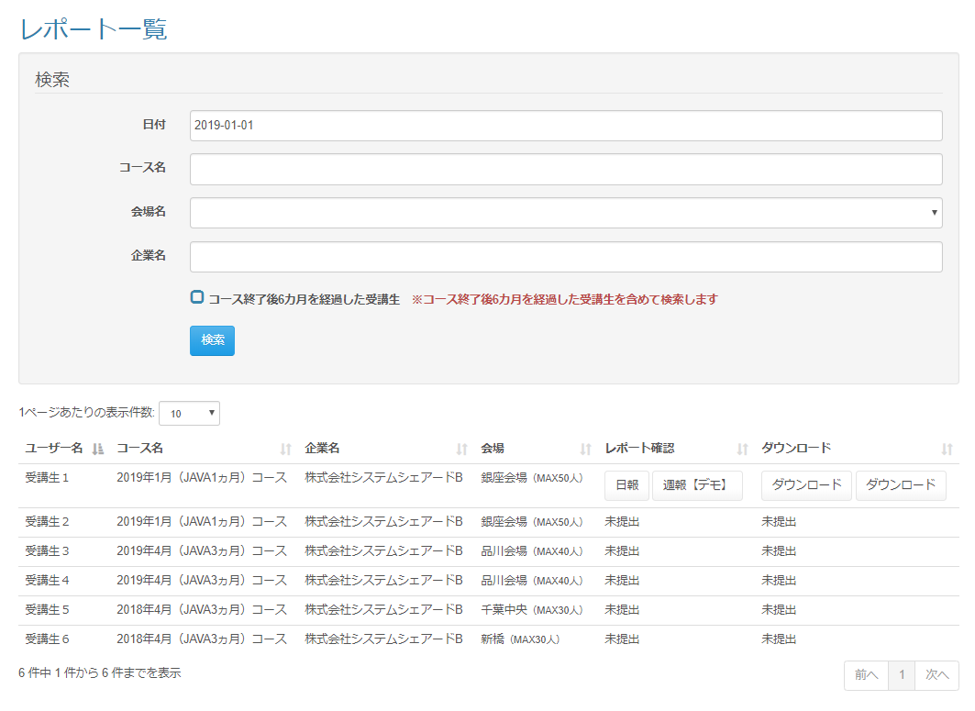

改修前

<div id="main" class="main2clm">
<h2>レポート一覧</h2>
<div class="well bs-component">
<form name="dailyReport_dailyListActionForm" method="post" action="/lms/dailyReport/dailyList/" class="form-horizontal"><div><input type="hidden" name="org.apache.struts.taglib.html.TOKEN" value="094a229dcbe6cdcd3c930c17eaabcfcb"></div>
<fieldset>
<legend>検索</legend>
<div class="form-group">
<label for="date" class="col-lg-2 control-label">日付(From)</label>
<div class="col-lg-10">
<input type="text" name="date" value="2019-10-01" class="form-control datepicker" id="date" placeholder="例）2020-01-01">
</div>
</div>
<div class="form-group">
<label for="date" class="col-lg-2 control-label">日付(To)</label>
<div class="col-lg-10">
<input type="text" name="date" value="2019-10-01" class="form-control datepicker" id="date" placeholder="例）2020-01-01">
</div>
</div>
<div class="form-group">
<label for="courseName" class="col-lg-2 control-label">コース名</label>
<div class="col-lg-10">
<input type="text" name="courseName" value="" id="courseName" class="form-control" list="courselist">
<datalist id="courselist">
<option value="DEMOコース１０">
</option></datalist>
</div>
</div>
<div class="form-group">
<label for="placeId" class="col-lg-2 control-label">会場名</label>
<div class="col-lg-10">
<input type="text" name="" value="【HT】ＨＴ会場(【HT】ＨＴ会場$教室Ａ＄$●月○日" readonly="readonly" id="placeId" class="form-control">
</div>
</div>
<div class="form-group">
<label for="companyName" class="col-lg-2 control-label">企業名</label>
<div class="col-lg-10">
<input type="text" name="companyName" value="" id="companyName" class="form-control" list="companylist">
<datalist id="companylist">
<option value="【2末案件リグレッション】櫻井">
</option></datalist>
</div>
</div>
<div class="form-group">
<div class="col-lg-10 col-lg-offset-2">
<input type="submit" value="検索" class="btn btn-primary">
</div>
</div>
</fieldset>
</form>
</div>
<div id="DataTables_Table_0_wrapper" class="dataTables_wrapper form-inline dt-bootstrap no-footer">
<div class="row"><div class="col-sm-6"><div class="dataTables_length" id="DataTables_Table_0_length"><label>1ページあたりの表示件数: <select name="DataTables_Table_0_length" aria-controls="DataTables_Table_0" class="form-control input-sm"><option value="10">10</option><option value="20">20</option><option value="30">30</option><option value="40">40</option><option value="50">50</option><option value="-1">ALL</option></select></label></div></div><div class="col-sm-6"></div></div><div class="row"><div class="col-sm-12"><div class="form-group">
<input type="submit" name="download" value="チェックしたレポートを一括ダウンロード" class="btn btn-default">
</div><strong class="text-danger"> ※提出は一度のみ可能です。</strong><table class="table table-hover sortabletable dataTable no-footer" id="DataTables_Table_0" role="grid" aria-describedby="DataTables_Table_0_info">
<thead>
<tr role="row">
<th class="sorting_asc" tabindex="0" aria-controls="place-table" rowspan="1" colspan="1" aria-sort="ascending" aria-label=": activate to sort column descending">
<input id="checkbox-all" class="icon-checkbox" type="checkbox">
<label for="checkbox-all" class="text-info">
<span class="glyphicon glyphicon-unchecked unchecked"></span>
<span class="glyphicon glyphicon-check checked"></span>
</label>
</th>
<th class="sorting_asc" tabindex="0" aria-controls="DataTables_Table_0" rowspan="1" colspan="1" aria-sort="ascending" aria-label="ユーザー名: activate to sort column descending">ユーザー名</th>
<th class="sorting" tabindex="0" aria-controls="DataTables_Table_0" rowspan="1" colspan="1" aria-label="コース名: activate to sort column ascending">提出日</th>
<th class="sorting" tabindex="0" aria-controls="DataTables_Table_0" rowspan="1" colspan="1" aria-label="コース名: activate to sort column ascending">コース名</th>
<th class="sorting" tabindex="0" aria-controls="DataTables_Table_0" rowspan="1" colspan="1" aria-label="企業名: activate to sort column ascending">企業名</th>
<th class="sorting" tabindex="0" aria-controls="DataTables_Table_0" rowspan="1" colspan="1" aria-label="会場: activate to sort column ascending">会場</th>
<th class="sorting" tabindex="0" aria-controls="DataTables_Table_0" rowspan="1" colspan="1" aria-label="レポート確認: activate to sort column ascending">レポート確認</th>
<th class="sorting" tabindex="0" aria-controls="DataTables_Table_0" rowspan="1" colspan="1" aria-label="レポート修正: activate to sort column ascending">レポート修正</th>
</tr>
</thead>
<tbody>
<tr role="row" class="odd">
<td class="sorting_1">
<input type="checkbox" name="placeIdArr[180]" value="252" id="placeIdArr[180]" class="icon-checkbox">
<label for="placeIdArr[180]" class="text-info">
<span class="glyphicon glyphicon-unchecked unchecked"></span>
<span class="glyphicon glyphicon-check checked"></span>
</label>
</td>
<td class="sorting_1">受講生HT試験一</td>
<td>2019年10月01日</td>
<td>【HT】10月SE育成コース</td>
<td>株式会社HTハンズ</td>
<td>【HT】ＨＴ会場<small>（【HT】ＨＴ会場$教室Ａ$核シェルター）</small></td>
<td>
<a href="/lms/dailyReport/detail?dailyReportSubmitId=191632" class="btn btn-default">【HT】成長度レポート</a>
</td>
<td>
<form name="dailyReport_submitActionForm" method="post" action="/lms/dailyReport/submit/"><div><input type="hidden" name="org.apache.struts.taglib.html.TOKEN" value="094a229dcbe6cdcd3c930c17eaabcfcb"></div>
<input type="hidden" name="dailyReportId" value="56">
<input type="hidden" name="dailyReportSubmitId" value="191632">
<input type="hidden" name="lmsUserId" value="9398">
<input type="hidden" name="date" value="2019/10/01">
<input type="hidden" name="transition" value="1">
<input type="submit" value="修正する" class="btn btn-default">
</form>
</td>
</tr>
<tr role="row" class="odd">
<td class="sorting_1">
<input type="checkbox" name="placeIdArr[180]" value="252" id="placeIdArr[180]" class="icon-checkbox">
<label for="placeIdArr[180]" class="text-info">
<span class="glyphicon glyphicon-unchecked unchecked"></span>
<span class="glyphicon glyphicon-check checked"></span>
</label>
</td>
<td class="sorting_1">受講生HT試験一</td>
<td>2019年10月02日</td>
<td>【HT】10月SE育成コース</td>
<td>株式会社HTハンズ</td>
<td>【HT】ＨＴ会場<small>（【HT】ＨＴ会場$教室Ａ$核シェルター）</small></td>
<td>
<a href="/lms/dailyReport/detail?dailyReportSubmitId=191632" class="btn btn-default">【HT】成長度レポート</a>
</td>
<td>
<form name="dailyReport_submitActionForm" method="post" action="/lms/dailyReport/submit/"><div><input type="hidden" name="org.apache.struts.taglib.html.TOKEN" value="094a229dcbe6cdcd3c930c17eaabcfcb"></div>
<input type="hidden" name="dailyReportId" value="56">
<input type="hidden" name="dailyReportSubmitId" value="191632">
<input type="hidden" name="lmsUserId" value="9398">
<input type="hidden" name="date" value="2019/10/01">
<input type="hidden" name="transition" value="1">
<input type="submit" value="修正する" class="btn btn-default">
</form>
</td>
</tr>
<tr role="row" class="odd">
<td class="sorting_1">
<input type="checkbox" name="placeIdArr[180]" value="252" id="placeIdArr[180]" class="icon-checkbox">
<label for="placeIdArr[180]" class="text-info">
<span class="glyphicon glyphicon-unchecked unchecked"></span>
<span class="glyphicon glyphicon-check checked"></span>
</label>
</td>
<td class="sorting_1">受講生HT試験一</td>
<td>2019年10月03日</td>
<td>【HT】10月SE育成コース</td>
<td>株式会社HTハンズ</td>
<td>【HT】ＨＴ会場<small>（【HT】ＨＴ会場$教室Ａ$核シェルター）</small></td>
<td>
<a href="/lms/dailyReport/detail?dailyReportSubmitId=191632" class="btn btn-default">【HT】成長度レポート</a>
</td>
<td>
<form name="dailyReport_submitActionForm" method="post" action="/lms/dailyReport/submit/"><div><input type="hidden" name="org.apache.struts.taglib.html.TOKEN" value="094a229dcbe6cdcd3c930c17eaabcfcb"></div>
<input type="hidden" name="dailyReportId" value="56">
<input type="hidden" name="dailyReportSubmitId" value="191632">
<input type="hidden" name="lmsUserId" value="9398">
<input type="hidden" name="date" value="2019/10/01">
<input type="hidden" name="transition" value="1">
<input type="submit" value="修正する" class="btn btn-default">
</form>
</td>
</tr>
<tr role="row" class="odd">
<td class="sorting_1">
<input type="checkbox" name="placeIdArr[180]" value="252" id="placeIdArr[180]" class="icon-checkbox">
<label for="placeIdArr[180]" class="text-info">
<span class="glyphicon glyphicon-unchecked unchecked"></span>
<span class="glyphicon glyphicon-check checked"></span>
</label>
</td>
<td class="sorting_1">受講生HT試験二</td>
<td>2019年10月01日</td>
<td>【HT】10月SE育成コース</td>
<td>株式会社HTハンズ</td>
<td>【HT】ＨＴ会場<small>（【HT】ＨＴ会場$教室Ａ$核シェルター）</small></td>
<td>
<a href="/lms/dailyReport/detail?dailyReportSubmitId=191632" class="btn btn-default">【HT】成長度レポート</a>
</td>
<td>
<form name="dailyReport_submitActionForm" method="post" action="/lms/dailyReport/submit/"><div><input type="hidden" name="org.apache.struts.taglib.html.TOKEN" value="094a229dcbe6cdcd3c930c17eaabcfcb"></div>
<input type="hidden" name="dailyReportId" value="56">
<input type="hidden" name="dailyReportSubmitId" value="191632">
<input type="hidden" name="lmsUserId" value="9398">
<input type="hidden" name="date" value="2019/10/01">
<input type="hidden" name="transition" value="1">
<input type="submit" value="修正する" class="btn btn-default">
</form>
</td>
</tr>
<tr role="row" class="odd">
<td class="sorting_1">
<input type="checkbox" name="placeIdArr[180]" value="252" id="placeIdArr[180]" class="icon-checkbox">
<label for="placeIdArr[180]" class="text-info">
<span class="glyphicon glyphicon-unchecked unchecked"></span>
<span class="glyphicon glyphicon-check checked"></span>
</label>
</td>
<td class="sorting_1">受講生HT試験二</td>
<td>2019年10月02日</td>
<td>【HT】10月SE育成コース</td>
<td>株式会社HTハンズ</td>
<td>【HT】ＨＴ会場<small>（【HT】ＨＴ会場$教室Ａ$核シェルター）</small></td>
<td>
<a href="/lms/dailyReport/detail?dailyReportSubmitId=191632" class="btn btn-default">【HT】成長度レポート</a>
</td>
<td>
<form name="dailyReport_submitActionForm" method="post" action="/lms/dailyReport/submit/"><div><input type="hidden" name="org.apache.struts.taglib.html.TOKEN" value="094a229dcbe6cdcd3c930c17eaabcfcb"></div>
<input type="hidden" name="dailyReportId" value="56">
<input type="hidden" name="dailyReportSubmitId" value="191632">
<input type="hidden" name="lmsUserId" value="9398">
<input type="hidden" name="date" value="2019/10/01">
<input type="hidden" name="transition" value="1">
<input type="submit" value="修正する" class="btn btn-default">
</form>
</td>
</tr>
<tr role="row" class="odd">
<td class="sorting_1">
<input type="checkbox" name="placeIdArr[180]" value="252" id="placeIdArr[180]" class="icon-checkbox">
<label for="placeIdArr[180]" class="text-info">
<span class="glyphicon glyphicon-unchecked unchecked"></span>
<span class="glyphicon glyphicon-check checked"></span>
</label>
</td>
<td class="sorting_1">受講生HT試験二</td>
<td>2019年10月03日</td>
<td>【HT】10月SE育成コース</td>
<td>株式会社HTハンズ</td>
<td>【HT】ＨＴ会場<small>（【HT】ＨＴ会場$教室Ａ$核シェルター）</small></td>
<td>
<a href="/lms/dailyReport/detail?dailyReportSubmitId=191632" class="btn btn-default">【HT】成長度レポート</a>
</td>
<td>
<form name="dailyReport_submitActionForm" method="post" action="/lms/dailyReport/submit/"><div><input type="hidden" name="org.apache.struts.taglib.html.TOKEN" value="094a229dcbe6cdcd3c930c17eaabcfcb"></div>
<input type="hidden" name="dailyReportId" value="56">
<input type="hidden" name="dailyReportSubmitId" value="191632">
<input type="hidden" name="lmsUserId" value="9398">
<input type="hidden" name="date" value="2019/10/01">
<input type="hidden" name="transition" value="1">
<input type="submit" value="修正する" class="btn btn-default">
</form>
</td>
</tr>
<tr role="row" class="odd">
<td class="sorting_1">
<input type="checkbox" name="placeIdArr[180]" value="252" id="placeIdArr[180]" class="icon-checkbox">
<label for="placeIdArr[180]" class="text-info">
<span class="glyphicon glyphicon-unchecked unchecked"></span>
<span class="glyphicon glyphicon-check checked"></span>
</label>
</td>
<td class="sorting_1">受講生HT試験三</td>
<td>2019年10月01日</td>
<td>【HT】10月SE育成コース</td>
<td>株式会社HTハンズ</td>
<td>【HT】ＨＴ会場<small>（【HT】ＨＴ会場$教室Ａ$核シェルター）</small></td>
<td>
<a href="/lms/dailyReport/detail?dailyReportSubmitId=191632" class="btn btn-default">【HT】成長度レポート</a>
</td>
<td>
<form name="dailyReport_submitActionForm" method="post" action="/lms/dailyReport/submit/"><div><input type="hidden" name="org.apache.struts.taglib.html.TOKEN" value="094a229dcbe6cdcd3c930c17eaabcfcb"></div>
<input type="hidden" name="dailyReportId" value="56">
<input type="hidden" name="dailyReportSubmitId" value="191632">
<input type="hidden" name="lmsUserId" value="9398">
<input type="hidden" name="date" value="2019/10/01">
<input type="hidden" name="transition" value="1">
<input type="submit" value="修正する" class="btn btn-default">
</form>
</td>
</tr>
<tr role="row" class="odd">
<td class="sorting_1">
<input type="checkbox" name="placeIdArr[180]" value="252" id="placeIdArr[180]" class="icon-checkbox">
<label for="placeIdArr[180]" class="text-info">
<span class="glyphicon glyphicon-unchecked unchecked"></span>
<span class="glyphicon glyphicon-check checked"></span>
</label>
</td>
<td class="sorting_1">受講生HT試験三</td>
<td>2019年10月02日</td>
<td>【HT】10月SE育成コース</td>
<td>株式会社HTハンズ</td>
<td>【HT】ＨＴ会場<small>（【HT】ＨＴ会場$教室Ａ$核シェルター）</small></td>
<td>
<a href="/lms/dailyReport/detail?dailyReportSubmitId=191632" class="btn btn-default">【HT】成長度レポート</a>
</td>
<td>
<form name="dailyReport_submitActionForm" method="post" action="/lms/dailyReport/submit/"><div><input type="hidden" name="org.apache.struts.taglib.html.TOKEN" value="094a229dcbe6cdcd3c930c17eaabcfcb"></div>
<input type="hidden" name="dailyReportId" value="56">
<input type="hidden" name="dailyReportSubmitId" value="191632">
<input type="hidden" name="lmsUserId" value="9398">
<input type="hidden" name="date" value="2019/10/01">
<input type="hidden" name="transition" value="1">
<input type="submit" value="修正する" class="btn btn-default">
</form>
</td>
</tr>
<tr role="row" class="odd">
<td class="sorting_1">
<input type="checkbox" name="placeIdArr[180]" value="252" id="placeIdArr[180]" class="icon-checkbox">
<label for="placeIdArr[180]" class="text-info">
<span class="glyphicon glyphicon-unchecked unchecked"></span>
<span class="glyphicon glyphicon-check checked"></span>
</label>
</td>
<td class="sorting_1">受講生HT試験三</td>
<td>2019年10月03日</td>
<td>【HT】10月SE育成コース</td>
<td>株式会社HTハンズ</td>
<td>【HT】ＨＴ会場<small>（【HT】ＨＴ会場$教室Ａ$核シェルター）</small></td>
<td>未提出</td>
<td>未提出</td>
</tr>
</tbody>
</table>
</div></div><div class="row"><div class="col-sm-5"><div class="dataTables_info" id="DataTables_Table_0_info" role="status" aria-live="polite">1 件中 1 件から 1 件までを表示</div></div><div class="col-sm-7"><div class="dataTables_paginate paging_simple_numbers" id="DataTables_Table_0_paginate"><ul class="pagination"><li class="paginate_button previous disabled" id="DataTables_Table_0_previous"><a href="#" aria-controls="DataTables_Table_0" data-dt-idx="0" tabindex="0">前へ</a></li><li class="paginate_button active"><a href="#" aria-controls="DataTables_Table_0" data-dt-idx="1" tabindex="0">1</a></li><li class="paginate_button next disabled" id="DataTables_Table_0_next"><a href="#" aria-controls="DataTables_Table_0" data-dt-idx="2" tabindex="0">次へ</a></li></ul></div></div></div></div>
</div>

 | 出力仕様
 | No |  | 項目名 |  | データ元 |  |  |  |  |  |  |  | 備考
 |  |  |  |  | テーブル名 |  |  |  | フィールド
 | 検索条件
 | 1 |  | 日付(From) |  | - |  |  |  | - |  |  |  | カレンダー
 | 2 |  | 日付(To) |  | - |  |  |  | - |  |  |  | カレンダー
 | 3 |  | コース名 |  | m_course |  |  |  | course_name |  |  |  | データリスト
 | 4 |  | 会場名 |  | m_place |  |  |  | place_name |  |  |  | データリスト
 | 5 |  | 企業名 |  | m_company |  |  |  | company_name |  |  |  | データリスト
 | 6 |  | コース終了後{pastTime}を経過した受講生 |  | - |  |  |  | - |  |  |  | {pastTime}は設定ファイルから取得

 | 7 |  | ※コース終了後{pastTime}を経過した受講生を含めて検索します |  | - |  |  |  | - |  |  |  | {pastTime}は設定ファイルから取得

 | レポート一覧
 | 1 |  | チェックボックス |  | - |  |  |  | - |  |  |  | チェック付与でダウンロード対象
 | 2 |  | ユーザー名 |  | m_user |  |  |  | user_name
 | 3 |  | 提出日 |  | t_daily_report_submit |  |  |  | date
 | 4 |  | コース名 |  | m_course |  |  |  | course_name
 | 5 |  | 企業名 |  | m_company |  |  |  | company_name
 | 6 |  | 会場 |  | m_place |  |  |  | place_name |  |  |  | 会場名 + ( 会場備考 )
 |  |  |  |  | m_place |  |  |  | place_note
 | 7 |  | レポート確認 |  | m_daily_report |  |  |  | report_name |  |  |  | 提出済みの場合：ボタン表示 未提出の場合：ボタン非表示 フィードバックコメントがある場合、{日報名(フィードバックコメント数)}

 |  |  |  |  | t_daily_report_fb |  |  |  | daily_report_fb_id
 | 8 |  | レポート修正
 | - |  | ダウンロード |  | - |  |  |  | -

 | ◆『検索』ボタン押下時

 | 入力仕様
 | No |  | 項目名 | 物理名 |  | コントロール |  | 必須 |  | 桁数 | 最小値 | 最大値 |  | 属性 |  |  | 備考
 | 1 |  | 検索 | - |  | 送信ボタン |  | - |  | - | - | -
 | 2 |  | 日付(From) | date |  | テキストボックス |  | - |  | - | - | -
 | 3 |  | 日付(To) | date |  | テキストボックス |  | - |  | - | - | -
 | 4 |  | コース名 | courseName |  | テキストボックス |  | - |  | - | - | -
 | 5 |  | 会場ID | placeId |  | セレクトボックス |  | - |  | - | - | - |  | 半角数字
 | 6 |  | 企業名 | companyName |  | テキストボックス |  | - |  | - | - | -
 | 7 |  | コース終了後{pastTime}を経過した受講生 | pastStudentFlg |  | チェックボックス |  | - |  | - | - | - |  |  |  |  | チェック無（デフォルト）：コースの閉講日から{pastTime}を過ぎた受講生は検索しない チェック有：コースの閉講日から{pastTime}を過ぎた受講生を含めて検索する

 | その他 入力仕様
 | No |  | 項目名 | エラー条件 |  |  |  |  | 挙動 |  |  |  |  |  | エラー文
 | 1 |  | 日付 | 日付のフォーマットでない場合 |  |  |  |  | エラー文を表示 |  |  |  |  |  | 日付が不正です。
 | 2 |  | 日付(From)、日付(To) | From～Toの範囲が不正な場合 |  |  |  |  | エラー文を表示 |  |  |  |  |  | 日付範囲が不正です。

 | ◆『{日報名(フィードバック回数)}』押下時

 | 入力仕様
 | No |  | 項目名 | 物理名 |  | コントロール |  | 必須 |  | 桁数 | 最小値 | 最大値 |  | 属性 |  |  | 備考
 | 1 |  | {日報名(フィードバック回数)} | - |  | リンク |  | - |  | - | - | -
 | 2 |  | 日報ID | dailyReportId |  |  |  | 〇 |  | - | - | - |  | 半角数字
 | 3 |  | 日報提出ID | dailyReportSubmitId |  |  |  | 〇 |  | - | - | - |  | 半角数字

 | その他 入力仕様
 | No |  | 項目名 | エラー条件 |  |  |  |  | 挙動 |  |  |  |  |  | エラー文
 | 1 |  | 日報提出ID | ログインユーザーが受講生の場合かつログインユーザーと日報提出者が異なる場合 |  |  |  |  | 不正アクセス画面に遷移 |  |  |  |  |  | -

 | 2 |  |  | ログインユーザーが企業担当者の場合かつログインユーザーの企業と日報提出者の企業が異なる場合 |  |  |  |  | 不正アクセス画面に遷移 |  |  |  |  |  | -

 | ◆『ダウンロード』ボタン押下時

 | 入力仕様
 | No |  | 項目名 | 物理名 |  | コントロール |  | 必須 |  | 桁数 | 最小値 | 最大値 |  | 属性 |  |  | 備考
 | 1 |  | ダウンロード | - |  | リンク |  | - |  | - | - | -
 | 2 |  | 日報ID | dailyReportId |  |  |  | 〇 |  | - | - | - |  | 半角数字
 | 3 |  | 日報提出ID | dailyReportSubmitId |  |  |  | 〇 |  | - | - | - |  | 半角数字

 | その他 入力仕様
 | No |  | 項目名 | エラー条件 |  |  |  |  | 挙動 |  |  |  |  |  | エラー文
 | 1 |  | 日報提出ID | ログインユーザーが受講生の場合かつログインユーザーと日報提出者が異なる場合 |  |  |  |  | 不正アクセス画面に遷移 |  |  |  |  |  | -

 | 2 |  |  | ログインユーザーが企業担当者の場合かつログインユーザーの企業と日報提出者の企業が異なる場合 |  |  |  |  | 不正アクセス画面に遷移 |  |  |  |  |  | -

 | ◆『一括ダウンロード』ボタン押下時

 | 入力仕様
 | No |  | 項目名 | 物理名 |  | コントロール |  | 必須 |  | 桁数 | 最小値 | 最大値 |  | 属性 |  |  | 備考
 | 1 |  | 一括ダウンロード | - |  | リンク |  | - |  | - | - | -
 | 2 |  | 日報ID | dailyReportId |  |  |  | 〇 |  | - | - | - |  | 半角数字 |  |  | チェックの付いた日報IDが対象
 | 3 |  | 日報提出ID | dailyReportSubmitId |  |  |  | 〇 |  | - | - | - |  | 半角数字 |  |  | チェックの付いた日報IDが対象

 | その他 入力仕様
 | No |  | 項目名 | エラー条件 |  |  |  |  | 挙動 |  |  |  |  |  | エラー文
 | 1 |  | 日報提出ID | ログインユーザーが受講生の場合かつログインユーザーと日報提出者が異なる場合 |  |  |  |  | 不正アクセス画面に遷移 |  |  |  |  |  | -

 | 2 |  |  | ログインユーザーが企業担当者の場合かつログインユーザーの企業と日報提出者の企業が異なる場合 |  |  |  |  | 不正アクセス画面に遷移 |  |  |  |  |  | -

レポート一覧(企業担当者・育成担当者権限)
プロジェクト名 |  |  |  | システム名 |  |  | 画面レイアウト設計書 |  |  |  |  |  |  |  | 作成者 | 作成日 |  | 更新者 | 更新日
13期12月対応 |  |  |  | LMS学習管理システム |  |  | レポート一覧(企業担当者・育成担当者権限) |  |  |  |  |  |  |  | 髙野 | 2017-09-22 |  | 髙橋大 | 2019-11-29

 | 画面イメージ
 |  | 検索条件

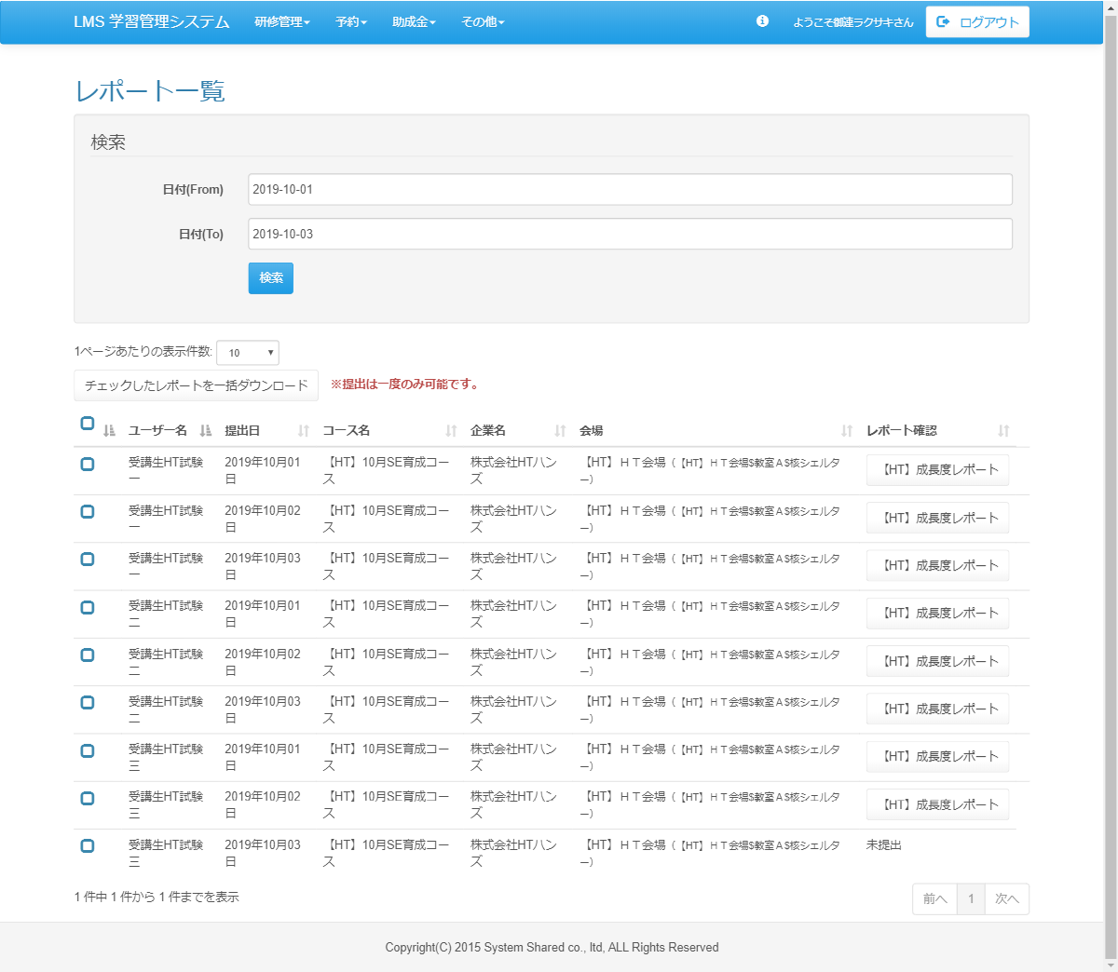
<div id="main" class="main2clm">
<h2>レポート一覧</h2>
<div class="well bs-component">
<form name="dailyReport_dailyListActionForm" method="post" action="/lms/dailyReport/dailyList/" class="form-horizontal"><div><input type="hidden" name="org.apache.struts.taglib.html.TOKEN" value="094a229dcbe6cdcd3c930c17eaabcfcb"></div>
<fieldset>
<legend>検索</legend>
<div class="form-group">
<label for="date" class="col-lg-2 control-label">日付(From)</label>
<div class="col-lg-10">
<input type="text" name="date" value="2019-10-01" class="form-control datepicker" id="date" placeholder="例）2020-01-01">
</div>
</div>
<div class="form-group">
<label for="date" class="col-lg-2 control-label">日付(To)</label>
<div class="col-lg-10">
<input type="text" name="date" value="2019-10-01" class="form-control datepicker" id="date" placeholder="例）2020-01-01">
</div>
</div>
<div class="form-group">
<div class="col-lg-10 col-lg-offset-2">
<input type="submit" value="検索" class="btn btn-primary">
</div>
</div>
</fieldset>
</form>
</div>
<div id="DataTables_Table_0_wrapper" class="dataTables_wrapper form-inline dt-bootstrap no-footer">
<div class="row"><div class="col-sm-6"><div class="dataTables_length" id="DataTables_Table_0_length"><label>1ページあたりの表示件数: <select name="DataTables_Table_0_length" aria-controls="DataTables_Table_0" class="form-control input-sm"><option value="10">10</option><option value="20">20</option><option value="30">30</option><option value="40">40</option><option value="50">50</option><option value="-1">ALL</option></select></label></div></div><div class="col-sm-6"></div></div><div class="row"><div class="col-sm-12"><div class="form-group">
<input type="submit" name="download" value="チェックしたレポートを一括ダウンロード" class="btn btn-default">
</div><strong class="text-danger"> ※提出は一度のみ可能です。</strong><table class="table table-hover sortabletable dataTable no-footer" id="DataTables_Table_0" role="grid" aria-describedby="DataTables_Table_0_info">
<thead>
<tr role="row">
<th class="sorting_asc" tabindex="0" aria-controls="place-table" rowspan="1" colspan="1" aria-sort="ascending" aria-label=": activate to sort column descending">
<input id="checkbox-all" class="icon-checkbox" type="checkbox">
<label for="checkbox-all" class="text-info">
<span class="glyphicon glyphicon-unchecked unchecked"></span>
<span class="glyphicon glyphicon-check checked"></span>
</label>
</th>
<th class="sorting_asc" tabindex="0" aria-controls="DataTables_Table_0" rowspan="1" colspan="1" aria-sort="ascending" aria-label="ユーザー名: activate to sort column descending">ユーザー名</th>
<th class="sorting" tabindex="0" aria-controls="DataTables_Table_0" rowspan="1" colspan="1" aria-label="コース名: activate to sort column ascending">提出日</th>
<th class="sorting" tabindex="0" aria-controls="DataTables_Table_0" rowspan="1" colspan="1" aria-label="コース名: activate to sort column ascending">コース名</th>
<th class="sorting" tabindex="0" aria-controls="DataTables_Table_0" rowspan="1" colspan="1" aria-label="企業名: activate to sort column ascending">企業名</th>
<th class="sorting" tabindex="0" aria-controls="DataTables_Table_0" rowspan="1" colspan="1" aria-label="会場: activate to sort column ascending">会場</th>
<th class="sorting" tabindex="0" aria-controls="DataTables_Table_0" rowspan="1" colspan="1" aria-label="レポート確認: activate to sort column ascending">レポート確認</th>
</tr>
</thead>
<tbody>
<tr role="row" class="odd">
<td class="sorting_1">
<input type="checkbox" name="placeIdArr[180]" value="252" id="placeIdArr[180]" class="icon-checkbox">
<label for="placeIdArr[180]" class="text-info">
<span class="glyphicon glyphicon-unchecked unchecked"></span>
<span class="glyphicon glyphicon-check checked"></span>
</label>
</td>
<td class="sorting_1">受講生HT試験一</td>
<td>2019年10月01日</td>
<td>【HT】10月SE育成コース</td>
<td>株式会社HTハンズ</td>
<td>【HT】ＨＴ会場<small>（【HT】ＨＴ会場$教室Ａ$核シェルター）</small></td>
<td>
<a href="/lms/dailyReport/detail?dailyReportSubmitId=191632" class="btn btn-default">【HT】成長度レポート</a>
</td>
<td>
<form name="dailyReport_submitActionForm" method="post" action="/lms/dailyReport/submit/"><div><input type="hidden" name="org.apache.struts.taglib.html.TOKEN" value="094a229dcbe6cdcd3c930c17eaabcfcb"></div>
<input type="hidden" name="dailyReportId" value="56">
<input type="hidden" name="dailyReportSubmitId" value="191632">
<input type="hidden" name="lmsUserId" value="9398">
<input type="hidden" name="date" value="2019/10/01">
<input type="hidden" name="transition" value="1">
</form>
</td>
</tr>
<tr role="row" class="odd">
<td class="sorting_1">
<input type="checkbox" name="placeIdArr[180]" value="252" id="placeIdArr[180]" class="icon-checkbox">
<label for="placeIdArr[180]" class="text-info">
<span class="glyphicon glyphicon-unchecked unchecked"></span>
<span class="glyphicon glyphicon-check checked"></span>
</label>
</td>
<td class="sorting_1">受講生HT試験一</td>
<td>2019年10月02日</td>
<td>【HT】10月SE育成コース</td>
<td>株式会社HTハンズ</td>
<td>【HT】ＨＴ会場<small>（【HT】ＨＴ会場$教室Ａ$核シェルター）</small></td>
<td>
<a href="/lms/dailyReport/detail?dailyReportSubmitId=191632" class="btn btn-default">【HT】成長度レポート</a>
</td>
<td>
<form name="dailyReport_submitActionForm" method="post" action="/lms/dailyReport/submit/"><div><input type="hidden" name="org.apache.struts.taglib.html.TOKEN" value="094a229dcbe6cdcd3c930c17eaabcfcb"></div>
<input type="hidden" name="dailyReportId" value="56">
<input type="hidden" name="dailyReportSubmitId" value="191632">
<input type="hidden" name="lmsUserId" value="9398">
<input type="hidden" name="date" value="2019/10/01">
<input type="hidden" name="transition" value="1">
</form>
</td>
</tr>
<tr role="row" class="odd">
<td class="sorting_1">
<input type="checkbox" name="placeIdArr[180]" value="252" id="placeIdArr[180]" class="icon-checkbox">
<label for="placeIdArr[180]" class="text-info">
<span class="glyphicon glyphicon-unchecked unchecked"></span>
<span class="glyphicon glyphicon-check checked"></span>
</label>
</td>
<td class="sorting_1">受講生HT試験一</td>
<td>2019年10月03日</td>
<td>【HT】10月SE育成コース</td>
<td>株式会社HTハンズ</td>
<td>【HT】ＨＴ会場<small>（【HT】ＨＴ会場$教室Ａ$核シェルター）</small></td>
<td>
<a href="/lms/dailyReport/detail?dailyReportSubmitId=191632" class="btn btn-default">【HT】成長度レポート</a>
</td>
<td>
<form name="dailyReport_submitActionForm" method="post" action="/lms/dailyReport/submit/"><div><input type="hidden" name="org.apache.struts.taglib.html.TOKEN" value="094a229dcbe6cdcd3c930c17eaabcfcb"></div>
<input type="hidden" name="dailyReportId" value="56">
<input type="hidden" name="dailyReportSubmitId" value="191632">
<input type="hidden" name="lmsUserId" value="9398">
<input type="hidden" name="date" value="2019/10/01">
<input type="hidden" name="transition" value="1">
</form>
</td>
</tr>
<tr role="row" class="odd">
<td class="sorting_1">
<input type="checkbox" name="placeIdArr[180]" value="252" id="placeIdArr[180]" class="icon-checkbox">
<label for="placeIdArr[180]" class="text-info">
<span class="glyphicon glyphicon-unchecked unchecked"></span>
<span class="glyphicon glyphicon-check checked"></span>
</label>
</td>
<td class="sorting_1">受講生HT試験二</td>
<td>2019年10月01日</td>
<td>【HT】10月SE育成コース</td>
<td>株式会社HTハンズ</td>
<td>【HT】ＨＴ会場<small>（【HT】ＨＴ会場$教室Ａ$核シェルター）</small></td>
<td>
<a href="/lms/dailyReport/detail?dailyReportSubmitId=191632" class="btn btn-default">【HT】成長度レポート</a>
</td>
<td>
<form name="dailyReport_submitActionForm" method="post" action="/lms/dailyReport/submit/"><div><input type="hidden" name="org.apache.struts.taglib.html.TOKEN" value="094a229dcbe6cdcd3c930c17eaabcfcb"></div>
<input type="hidden" name="dailyReportId" value="56">
<input type="hidden" name="dailyReportSubmitId" value="191632">
<input type="hidden" name="lmsUserId" value="9398">
<input type="hidden" name="date" value="2019/10/01">
<input type="hidden" name="transition" value="1">
</form>
</td>
</tr>
<tr role="row" class="odd">
<td class="sorting_1">
<input type="checkbox" name="placeIdArr[180]" value="252" id="placeIdArr[180]" class="icon-checkbox">
<label for="placeIdArr[180]" class="text-info">
<span class="glyphicon glyphicon-unchecked unchecked"></span>
<span class="glyphicon glyphicon-check checked"></span>
</label>
</td>
<td class="sorting_1">受講生HT試験二</td>
<td>2019年10月02日</td>
<td>【HT】10月SE育成コース</td>
<td>株式会社HTハンズ</td>
<td>【HT】ＨＴ会場<small>（【HT】ＨＴ会場$教室Ａ$核シェルター）</small></td>
<td>
<a href="/lms/dailyReport/detail?dailyReportSubmitId=191632" class="btn btn-default">【HT】成長度レポート</a>
</td>
<td>
<form name="dailyReport_submitActionForm" method="post" action="/lms/dailyReport/submit/"><div><input type="hidden" name="org.apache.struts.taglib.html.TOKEN" value="094a229dcbe6cdcd3c930c17eaabcfcb"></div>
<input type="hidden" name="dailyReportId" value="56">
<input type="hidden" name="dailyReportSubmitId" value="191632">
<input type="hidden" name="lmsUserId" value="9398">
<input type="hidden" name="date" value="2019/10/01">
<input type="hidden" name="transition" value="1">
</form>
</td>
</tr>
<tr role="row" class="odd">
<td class="sorting_1">
<input type="checkbox" name="placeIdArr[180]" value="252" id="placeIdArr[180]" class="icon-checkbox">
<label for="placeIdArr[180]" class="text-info">
<span class="glyphicon glyphicon-unchecked unchecked"></span>
<span class="glyphicon glyphicon-check checked"></span>
</label>
</td>
<td class="sorting_1">受講生HT試験二</td>
<td>2019年10月03日</td>
<td>【HT】10月SE育成コース</td>
<td>株式会社HTハンズ</td>
<td>【HT】ＨＴ会場<small>（【HT】ＨＴ会場$教室Ａ$核シェルター）</small></td>
<td>
<a href="/lms/dailyReport/detail?dailyReportSubmitId=191632" class="btn btn-default">【HT】成長度レポート</a>
</td>
<td>
<form name="dailyReport_submitActionForm" method="post" action="/lms/dailyReport/submit/"><div><input type="hidden" name="org.apache.struts.taglib.html.TOKEN" value="094a229dcbe6cdcd3c930c17eaabcfcb"></div>
<input type="hidden" name="dailyReportId" value="56">
<input type="hidden" name="dailyReportSubmitId" value="191632">
<input type="hidden" name="lmsUserId" value="9398">
<input type="hidden" name="date" value="2019/10/01">
<input type="hidden" name="transition" value="1">
</form>
</td>
</tr>
<tr role="row" class="odd">
<td class="sorting_1">
<input type="checkbox" name="placeIdArr[180]" value="252" id="placeIdArr[180]" class="icon-checkbox">
<label for="placeIdArr[180]" class="text-info">
<span class="glyphicon glyphicon-unchecked unchecked"></span>
<span class="glyphicon glyphicon-check checked"></span>
</label>
</td>
<td class="sorting_1">受講生HT試験三</td>
<td>2019年10月01日</td>
<td>【HT】10月SE育成コース</td>
<td>株式会社HTハンズ</td>
<td>【HT】ＨＴ会場<small>（【HT】ＨＴ会場$教室Ａ$核シェルター）</small></td>
<td>
<a href="/lms/dailyReport/detail?dailyReportSubmitId=191632" class="btn btn-default">【HT】成長度レポート</a>
</td>
<td>
<form name="dailyReport_submitActionForm" method="post" action="/lms/dailyReport/submit/"><div><input type="hidden" name="org.apache.struts.taglib.html.TOKEN" value="094a229dcbe6cdcd3c930c17eaabcfcb"></div>
<input type="hidden" name="dailyReportId" value="56">
<input type="hidden" name="dailyReportSubmitId" value="191632">
<input type="hidden" name="lmsUserId" value="9398">
<input type="hidden" name="date" value="2019/10/01">
<input type="hidden" name="transition" value="1">
</form>
</td>
</tr>
<tr role="row" class="odd">
<td class="sorting_1">
<input type="checkbox" name="placeIdArr[180]" value="252" id="placeIdArr[180]" class="icon-checkbox">
<label for="placeIdArr[180]" class="text-info">
<span class="glyphicon glyphicon-unchecked unchecked"></span>
<span class="glyphicon glyphicon-check checked"></span>
</label>
</td>
<td class="sorting_1">受講生HT試験三</td>
<td>2019年10月02日</td>
<td>【HT】10月SE育成コース</td>
<td>株式会社HTハンズ</td>
<td>【HT】ＨＴ会場<small>（【HT】ＨＴ会場$教室Ａ$核シェルター）</small></td>
<td>
<a href="/lms/dailyReport/detail?dailyReportSubmitId=191632" class="btn btn-default">【HT】成長度レポート</a>
</td>
<td>
<form name="dailyReport_submitActionForm" method="post" action="/lms/dailyReport/submit/"><div><input type="hidden" name="org.apache.struts.taglib.html.TOKEN" value="094a229dcbe6cdcd3c930c17eaabcfcb"></div>
<input type="hidden" name="dailyReportId" value="56">
<input type="hidden" name="dailyReportSubmitId" value="191632">
<input type="hidden" name="lmsUserId" value="9398">
<input type="hidden" name="date" value="2019/10/01">
<input type="hidden" name="transition" value="1">
</form>
</td>
</tr>
<tr role="row" class="odd">
<td class="sorting_1">
<input type="checkbox" name="placeIdArr[180]" value="252" id="placeIdArr[180]" class="icon-checkbox">
<label for="placeIdArr[180]" class="text-info">
<span class="glyphicon glyphicon-unchecked unchecked"></span>
<span class="glyphicon glyphicon-check checked"></span>
</label>
</td>
<td class="sorting_1">受講生HT試験三</td>
<td>2019年10月03日</td>
<td>【HT】10月SE育成コース</td>
<td>株式会社HTハンズ</td>
<td>【HT】ＨＴ会場<small>（【HT】ＨＴ会場$教室Ａ$核シェルター）</small></td>
<td>未提出</td>
</tr>
</tbody>
</table>
</div></div><div class="row"><div class="col-sm-5"><div class="dataTables_info" id="DataTables_Table_0_info" role="status" aria-live="polite">1 件中 1 件から 1 件までを表示</div></div><div class="col-sm-7"><div class="dataTables_paginate paging_simple_numbers" id="DataTables_Table_0_paginate"><ul class="pagination"><li class="paginate_button previous disabled" id="DataTables_Table_0_previous"><a href="#" aria-controls="DataTables_Table_0" data-dt-idx="0" tabindex="0">前へ</a></li><li class="paginate_button active"><a href="#" aria-controls="DataTables_Table_0" data-dt-idx="1" tabindex="0">1</a></li><li class="paginate_button next disabled" id="DataTables_Table_0_next"><a href="#" aria-controls="DataTables_Table_0" data-dt-idx="2" tabindex="0">次へ</a></li></ul></div></div></div></div>
</div>
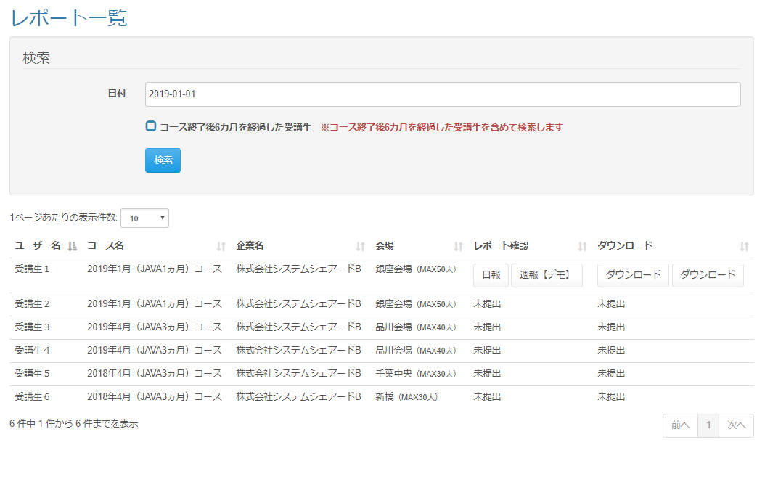

改修前

 | 出力仕様
 | No |  | 項目名 |  | データ元 |  |  |  |  |  |  |  | 備考
 |  |  |  |  | テーブル名 |  |  |  | フィールド
 | 検索条件
 | 1 |  | 日付(From) |  | - |  |  |  | - |  |  |  | カレンダー
 | 2 |  | 日付(To) |  | - |  |  |  | - |  |  |  | カレンダー
 | - |  | コース終了後{pastTime}を経過した受講生 |  | - |  |  |  | - |  |  |  | {pastTime}は設定ファイルから取得

 | - |  | ※コース終了後{pastTime}を経過した受講生を含めて検索します |  | - |  |  |  | - |  |  |  | {pastTime}は設定ファイルから取得

 | レポート一覧
 | 1 |  | チェックボックス |  | - |  |  |  | -
 | 2 |  | ユーザー名 |  | m_user |  |  |  | user_name
 | 3 |  | 提出日 |  | t_daily_report_submit |  |  |  | date
 | 4 |  | コース名 |  | m_course |  |  |  | course_name
 | 5 |  | 企業名 |  | m_company |  |  |  | company_name
 | 6 |  | 会場 |  | m_place |  |  |  | place_name |  |  |  | 会場名 + ( 会場備考 )
 |  |  |  |  | m_place |  |  |  | place_note
 | 7 |  | レポート確認 |  | m_daily_report |  |  |  | report_name |  |  |  | 提出済みの場合：ボタン表示 未提出の場合：ボタン非表示 フィードバックコメントがある場合、{日報名(フィードバックコメント数)}

 |  |  |  |  | t_daily_report_fb |  |  |  | daily_report_fb_id
 | 8 |  | レポート修正
 | - |  | ダウンロード |  | - |  |  |  | -

 | ◆『検索』ボタン押下時

 | 入力仕様
 | No |  | 項目名 | 物理名 |  | コントロール |  | 必須 |  | 桁数 | 最小値 | 最大値 |  | 属性 |  |  | 備考
 | 1 |  | 検索 | - |  | 送信ボタン |  | - |  | - | - | -
 | 2 |  | 日付(From) | date |  | テキストボックス |  | - |  | - | - | -
 | 3 |  | 日付(To) | date |  | テキストボックス |  | - |  | - | - | -
 | 4 |  | コース終了後{pastTime}を経過した受講生 | pastStudentFlg |  | チェックボックス |  | - |  | - | - | - |  |  |  |  | チェック無（デフォルト）：コースの閉講日から{pastTime}を過ぎた受講生は検索しない チェック有：コースの閉講日から{pastTime}を過ぎた受講生を含めて検索する

 | その他 入力仕様
 | No |  | 項目名 | エラー条件 |  |  |  |  | 挙動 |  |  |  |  |  | エラー文
 | 1 |  | 日付 | 日付のフォーマットでない場合 |  |  |  |  | エラー文を表示 |  |  |  |  |  | 日付が不正です。
 | 2 |  | 日付(From)、日付(To) | From～Toの範囲が不正な場合 |  |  |  |  | エラー文を表示 |  |  |  |  |  | 日付範囲が不正です。

 | ◆『{日報名(フィードバック回数)}』押下時

 | 入力仕様
 | No |  | 項目名 | 物理名 |  | コントロール |  | 必須 |  | 桁数 | 最小値 | 最大値 |  | 属性 |  |  | 備考
 | 1 |  | {日報名(フィードバック回数)} | - |  | リンク |  | - |  | - | - | -
 | 2 |  | 日報ID | dailyReportId |  |  |  | 〇 |  | - | - | - |  | 半角数字
 | 3 |  | 日報提出ID | dailyReportSubmitId |  |  |  | 〇 |  | - | - | - |  | 半角数字

 | その他 入力仕様
 | No |  | 項目名 | エラー条件 |  |  |  |  | 挙動 |  |  |  |  |  | エラー文
 | 1 |  | 日報提出ID | ログインユーザーが受講生の場合かつログインユーザーと日報提出者が異なる場合 |  |  |  |  | 不正アクセス画面に遷移 |  |  |  |  |  | -

 | 2 |  |  | ログインユーザーが企業担当者の場合かつログインユーザーの企業と日報提出者の企業が異なる場合 |  |  |  |  | 不正アクセス画面に遷移 |  |  |  |  |  | -

 | ◆『ダウンロード』ボタン押下時

 | 入力仕様
 | No |  | 項目名 | 物理名 |  | コントロール |  | 必須 |  | 桁数 | 最小値 | 最大値 |  | 属性 |  |  | 備考
 | 1 |  | ダウンロード | - |  | リンク |  | - |  | - | - | -
 | 2 |  | 日報ID | dailyReportId |  |  |  | 〇 |  | - | - | - |  | 半角数字
 | 3 |  | 日報提出ID | dailyReportSubmitId |  |  |  | 〇 |  | - | - | - |  | 半角数字

 | その他 入力仕様
 | No |  | 項目名 | エラー条件 |  |  |  |  | 挙動 |  |  |  |  |  | エラー文
 | 1 |  | 日報提出ID | ログインユーザーが受講生の場合かつログインユーザーと日報提出者が異なる場合 |  |  |  |  | 不正アクセス画面に遷移 |  |  |  |  |  | -

 | 2 |  |  | ログインユーザーが企業担当者の場合かつログインユーザーの企業と日報提出者の企業が異なる場合 |  |  |  |  | 不正アクセス画面に遷移 |  |  |  |  |  | -

 | ◆『一括ダウンロード』ボタン押下時

 | 入力仕様
 | No |  | 項目名 | 物理名 |  | コントロール |  | 必須 |  | 桁数 | 最小値 | 最大値 |  | 属性 |  |  | 備考
 | 1 |  | 一括ダウンロード | - |  | リンク |  | - |  | - | - | -
 | 2 |  | 日報ID | dailyReportId |  |  |  | 〇 |  | - | - | - |  | 半角数字 |  |  | チェックの付いた日報IDが対象
 | 3 |  | 日報提出ID | dailyReportSubmitId |  |  |  | 〇 |  | - | - | - |  | 半角数字 |  |  | チェックの付いた日報IDが対象

 | その他 入力仕様
 | No |  | 項目名 | エラー条件 |  |  |  |  | 挙動 |  |  |  |  |  | エラー文
 | 1 |  | 日報提出ID | ログインユーザーが受講生の場合かつログインユーザーと日報提出者が異なる場合 |  |  |  |  | 不正アクセス画面に遷移 |  |  |  |  |  | -

 | 2 |  |  | ログインユーザーが企業担当者の場合かつログインユーザーの企業と日報提出者の企業が異なる場合 |  |  |  |  | 不正アクセス画面に遷移 |  |  |  |  |  | -

